Usecase 1
Usecase | Đăng nhập

Ngày | 2022-06-16

Người Test | Đặng Nghiệp Cường

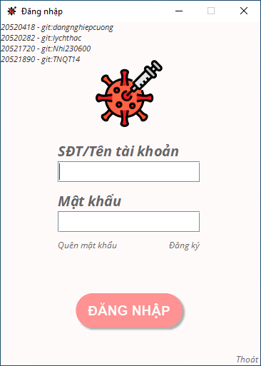 (Nơi đặt màn hình chính) |  |  |  |  |  |  |  | 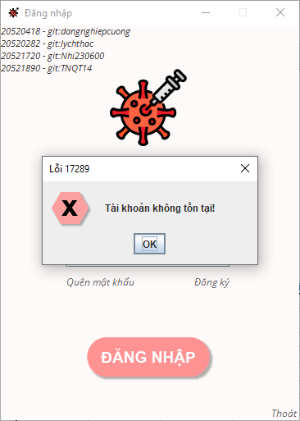 (Màn hình phụ 1) | 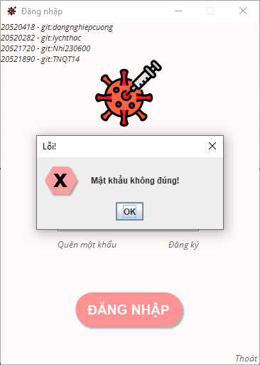 (Màn hình phụ 2) | 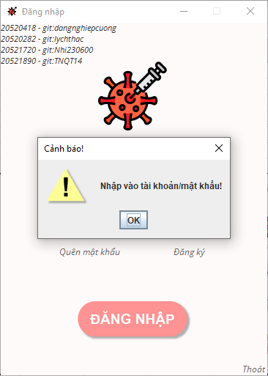 (Màn hình phụ 3)

 | Tester nhập |  |  |  |  | Dev nhập
STT | Case Study | Status | Desciprtion | Bug Date | Tester | Fix Date | Dev
1 |  | Warning
2 |  | Warning
3 |  | Warning
4 |  | Warning
5 |  | Warning
6 |  | Warning
7 |  | Warning
8 |  | Warning
9 |  | Warning
10 |  | Warning
11 |  | Warning
12 |  | Warning
13 |  | Warning
14 |  | Warning
15 |  | Warning
16 |  | Warning
17 |  | Warning
18 |  | Warning
19 |  | Warning
20 |  | Warning
21 |  | Warning
22 |  | Warning
23 |  | Warning
24 |  | Warning
25 |  | Warning

Usecase 2
Usecase | Tạo tài khoản đơn vị tiêm chủng

Ngày | 2022-06-16

Người Test | Đặng Nghiệp Cường

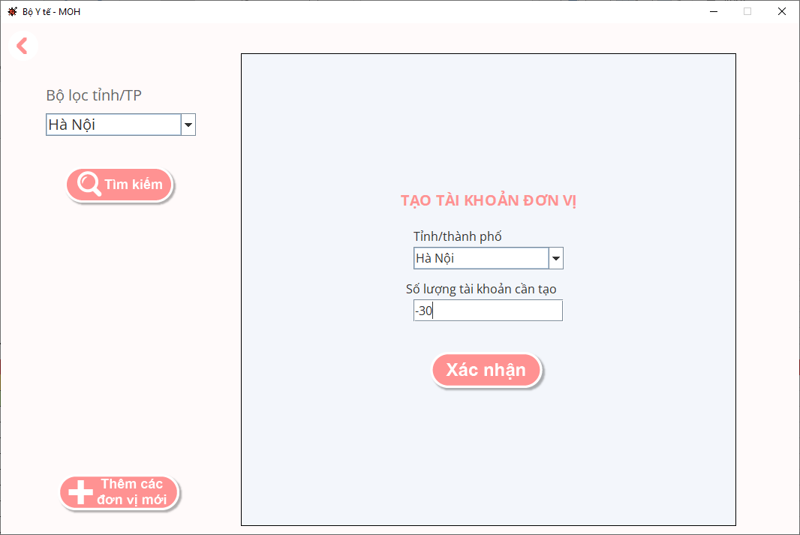
(Nơi đặt màn hình chính) |  |  |  |  |  |  |  | (Màn hình phụ 1) | (Màn hình phụ 2) | (Màn hình phụ 3)

 | Tester nhập |  |  |  |  | Dev nhập
STT | Case Study | Status | Desciprtion | Bug Date | Tester | Fix Date | Dev
1 | Nhập số âm vào số lượng tài khoản cần tạo | OK | Thông báo tạo tài khoản thành công nhưng không có tài khoản nào được tạo ra, sai về mặt logic | 2022-06-16 | Trương Ý Nhi | 2022-06-16 | Đặng Nghiệp Cường
2 |  | Warning
3 |  | Warning
4 |  | Warning
5 |  | Warning
6 |  | Warning
7 |  | Warning
8 |  | Warning
9 |  | Warning
10 |  | Warning
11 |  | Warning
12 |  | Warning
13 |  | Warning
14 |  | Warning
15 |  | Warning
16 |  | Warning
17 |  | Warning
18 |  | Warning
19 |  | Warning
20 |  | Warning
21 |  | Warning
22 |  | Warning
23 |  | Warning
24 |  | Warning
25 |  | Warning

Usecase 3
Usecase | Ban hành văn bản thông tin

Ngày | 2022-06-16

Người Test | Trương Ý Nhi

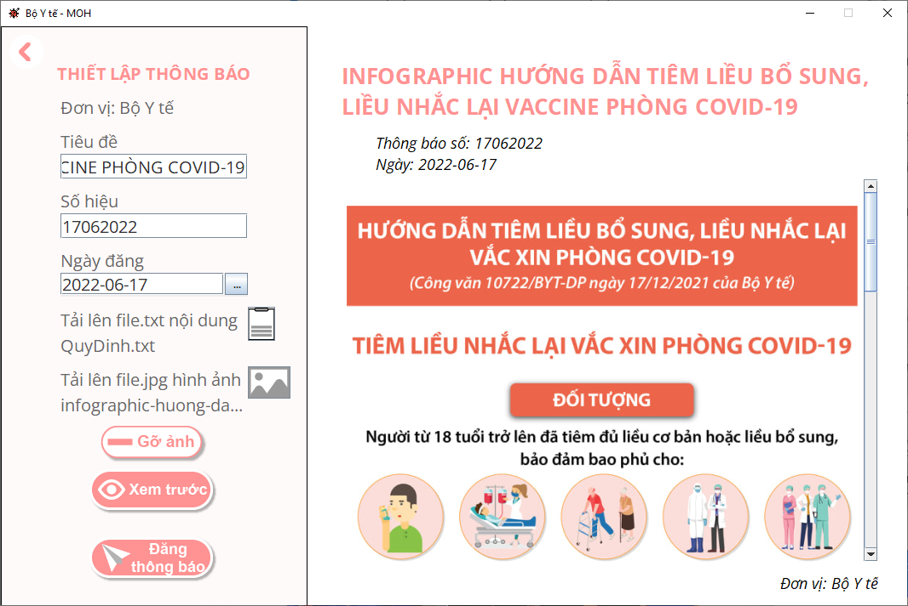
(Nơi đặt màn hình chính) |  |  |  |  |  |  |  | 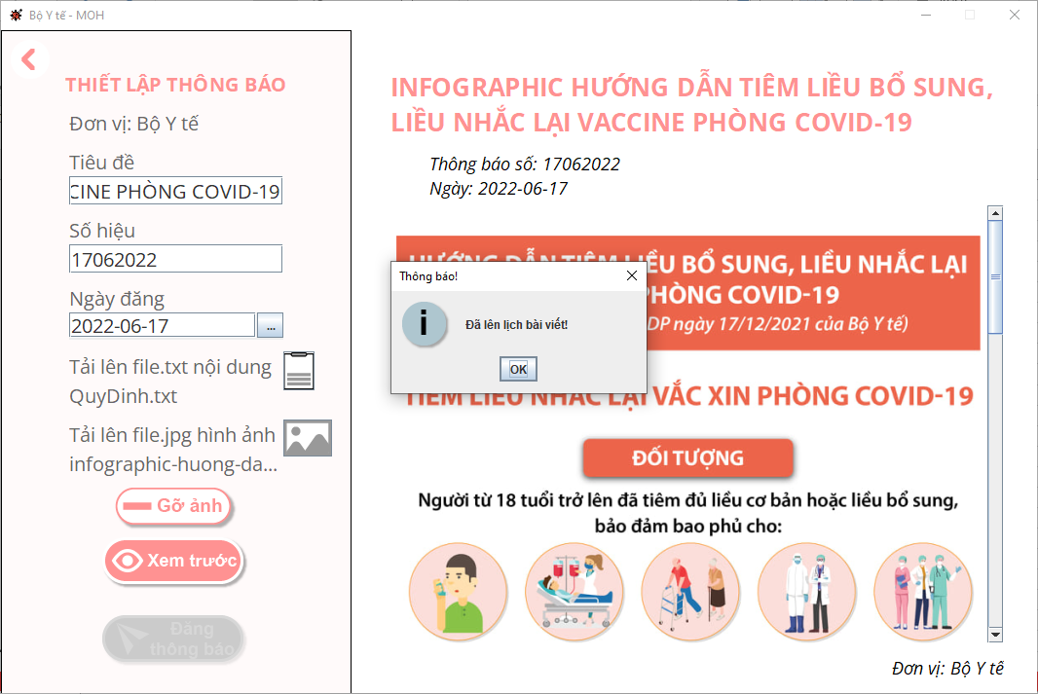 (Màn hình phụ 1) | 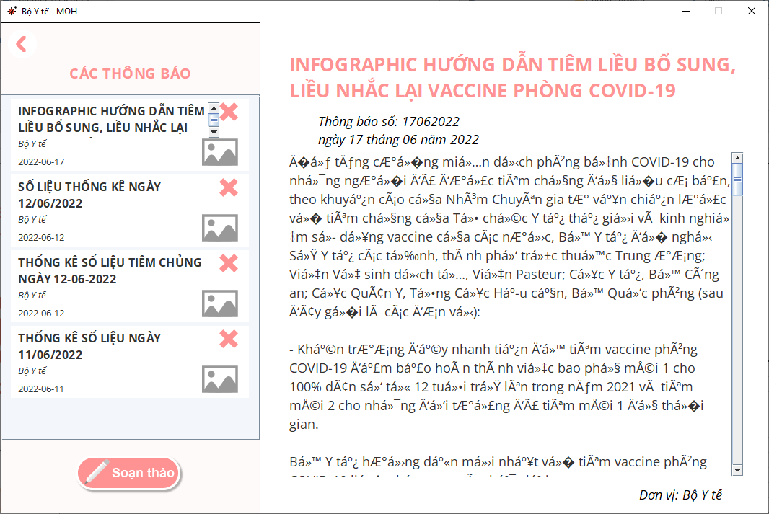 (Màn hình phụ 2) | (Màn hình phụ 3)

 | Tester nhập |  |  |  |  | Dev nhập
STT | Case Study | Status | Desciprtion | Bug Date | Tester | Fix Date | Dev
1 | Đọc dữ liệu văn bản tiếng Việt từ file .txt | Bug | Không hiển thị được nội dung file .txt do không encode được ký tự Unicode (tiếng Việt). Tuy nhiên vẫn có thể lưu/truy vấn các ký tự chưa được encode này vào/từ database. | 2022-06-16 | Trương Ý Nhi | Em chưa fix được :(( | Đặng Nghiệp Cường
2 | Văn bản thông tin không hiển thị nội dung text thì sẽ không hiển thị nội dung hình ảnh (nếu có) | Warning | Khi có lỗi không thể hiển thị văn bản thì sẽ kéo theo lỗi giao diện không hiển thị hình ảnh của văn bản (nếu có), phải thực hiện thao tác lăn chuột vào vùng nội dung văn bản thì hình ảnh mới được hiển thị | 2022-06-16 | Trương Ý Nhi | Không fix được lỗi trên thì lỗi này cũng không fix được đâu, còn fix được lỗi trên thì lỗi này tự động biến mất. Em thề! | Đặng Nghiệp Cường
3 |  | Warning
4 |  | Warning
5 |  | Warning
6 |  | Warning
7 |  | Warning
8 |  | Warning
9 |  | Warning
10 |  | Warning
11 |  | Warning
12 |  | Warning
13 |  | Warning
14 |  | Warning
15 |  | Warning
16 |  | Warning
17 |  | Warning
18 |  | Warning
19 |  | Warning
20 |  | Warning
21 |  | Warning
22 |  | Warning
23 |  | Warning
24 |  | Warning
25 |  | Warning

Usecase 4
Usecase | Tra cứu thông tin tiêm chủng của công dân

Ngày | 2022-06-16

Người Test | Trương Ý Nhi

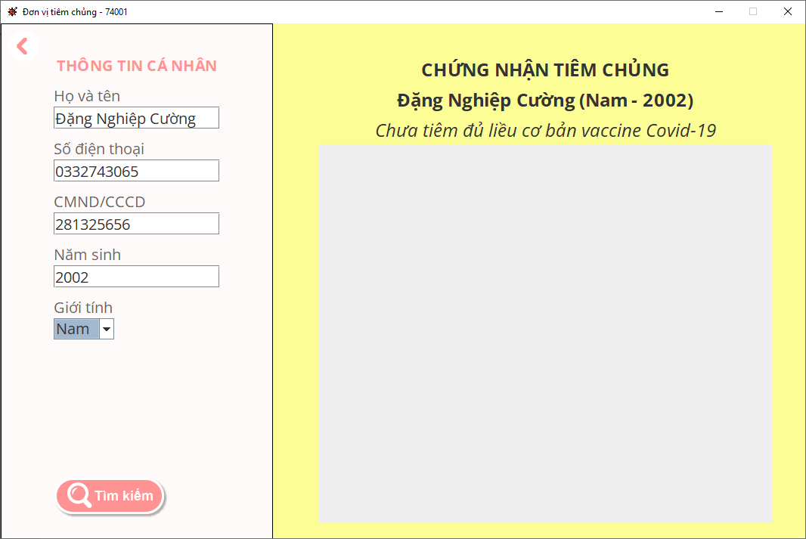 (Nơi đặt màn hình chính) |  |  |  |  |  |  |  | 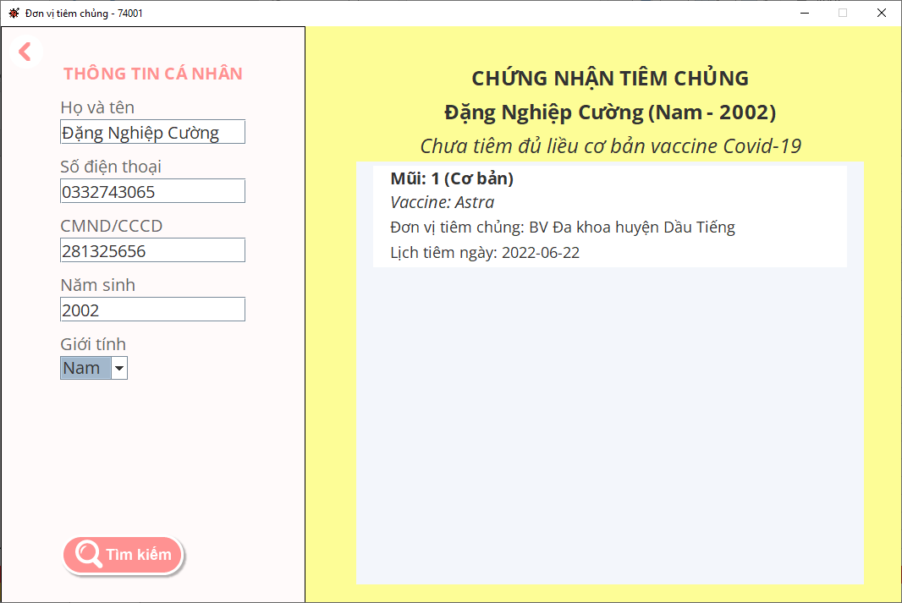 (Màn hình phụ 1) | 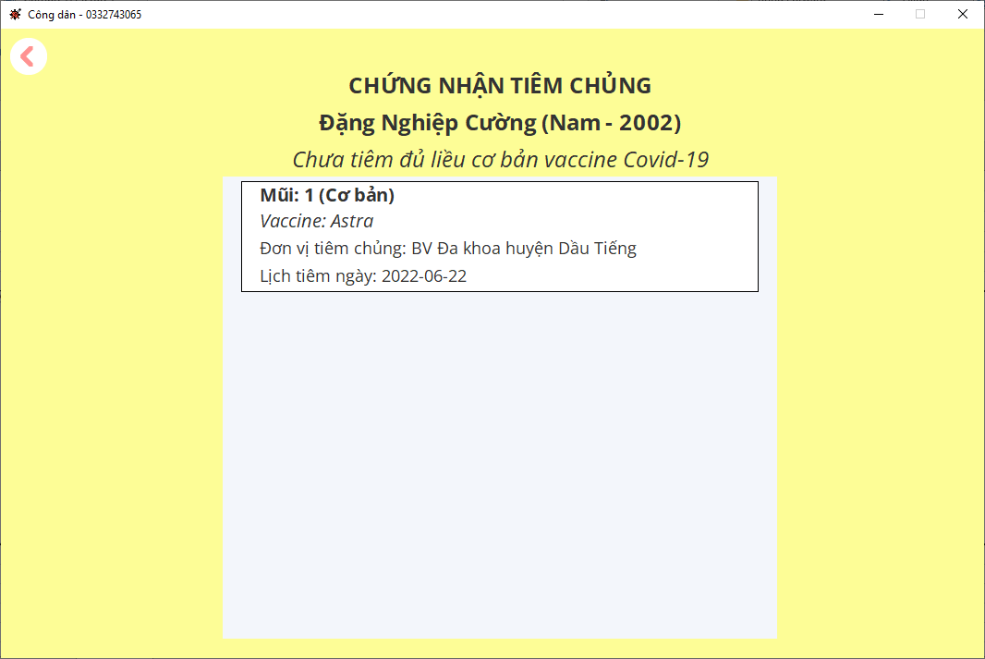 (Màn hình phụ 2) | (Màn hình phụ 3)

 |  |  |  |  |  |  |  | Sau khi lăn chuột tại view tra cứu thông tin tiêm chủng của công dân | Một view khác cũng sử dụng cấu trúc tương tự, khi bấm vào có thể tự hiện lên ngay lập tức đầy đủ thông tin

 | Tester nhập |  |  |  |  | Dev nhập
STT | Case Study | Status | Desciprtion | Bug Date | Tester | Fix Date | Dev
1 | Tra cứu thông tin tiêm chủng của một công dân có tồn tại trong hệ thống | Warning | JPanel thông tin công dân có trả về, bên trong JPanel có 1 JScrollPane dùng để gắn 1 JPanel khác gồm các thông tin mũi tiêm của công dân đó, JPanel này không hiển thị cho đến khi lăn chuột vào trong vùng JScrollPane này | 16/06/202 | Trương Ý Nhi | Em không hiểu tại sao ở view khác nó tự hiện lên được còn copy đem sang view này thì nó lại không tự hiện lên, em đã thử dùng các lệnh repaint(), validate(), revalidate() các kiểu vẫn không ăn thua | Đặng Nghiệp Cường
2 |  | Warning
3 |  | Warning
4 |  | Warning
5 |  | Warning
6 |  | Warning
7 |  | Warning
8 |  | Warning
9 |  | Warning
10 |  | Warning
11 |  | Warning
12 |  | Warning
13 |  | Warning
14 |  | Warning
15 |  | Warning
16 |  | Warning
17 |  | Warning
18 |  | Warning
19 |  | Warning
20 |  | Warning
21 |  | Warning
22 |  | Warning
23 |  | Warning
24 |  | Warning
25 |  | Warning

Usecase 5
Usecase | Tra cứu thông tin tiêm chủng của công dân

Ngày | 2022-06-16

Người Test | Trương Ý Nhi

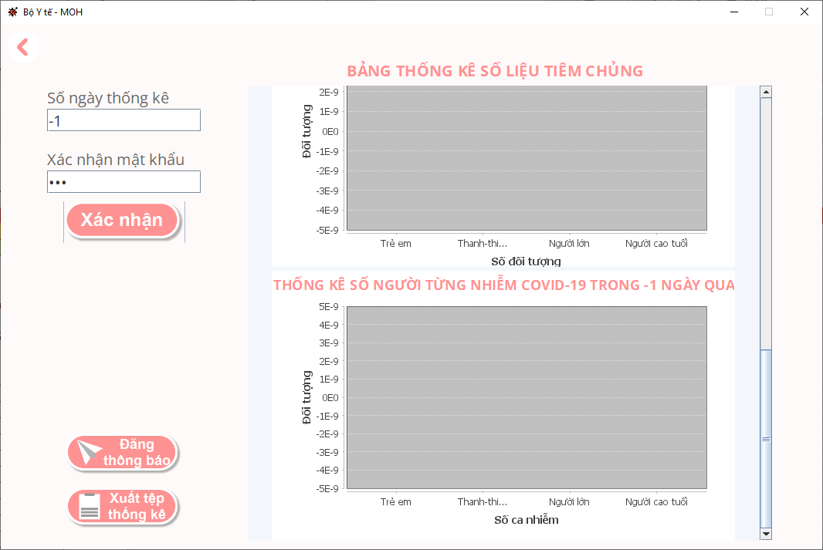 (Nơi đặt màn hình chính) |  |  |  |  |  |  |  | (Màn hình phụ 1) | (Màn hình phụ 2) | (Màn hình phụ 3)

 |  |  |  |  |  |  |  | Sau khi lăn chuột tại view tra cứu thông tin tiêm chủng của công dân | Một view khác cũng sử dụng cấu trúc tương tự, khi bấm vào có thể tự hiện lên ngay lập tức đầy đủ thông tin

 | Tester nhập |  |  |  |  | Dev nhập
STT | Case Study | Status | Desciprtion | Bug Date | Tester | Fix Date | Dev
1 | Thống kê số liệu với số ngày là số âm | OK | Thông tin số liệu vẫn trả về trống không chứ không báo lỗi | 16/06/202 | Trương Ý Nhi | 2022-06-16 | Đặng Nghiệp Cường
2 |  | Warning
3 |  | Warning
4 |  | Warning
5 |  | Warning
6 |  | Warning
7 |  | Warning
8 |  | Warning
9 |  | Warning
10 |  | Warning
11 |  | Warning
12 |  | Warning
13 |  | Warning
14 |  | Warning
15 |  | Warning
16 |  | Warning
17 |  | Warning
18 |  | Warning
19 |  | Warning
20 |  | Warning
21 |  | Warning
22 |  | Warning
23 |  | Warning
24 |  | Warning
25 |  | Warning

Usecase 6
Usecase | Quản lý văn bản

Ngày | 2022-06-16

Người Test | Trương Ý Nhi

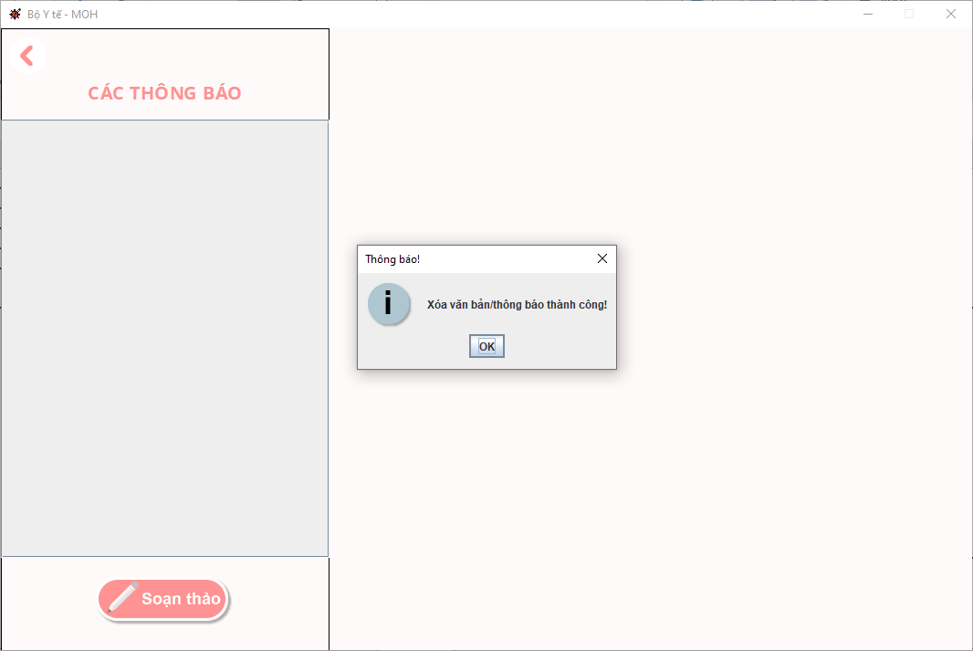 (Nơi đặt màn hình chính) |  |  |  |  |  |  |  | 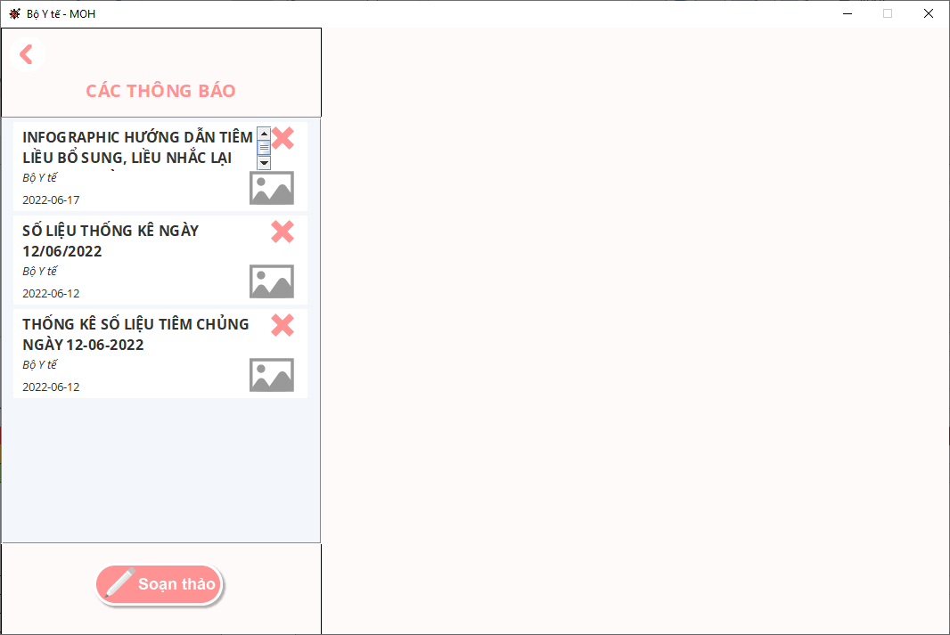 (Màn hình phụ 1) | 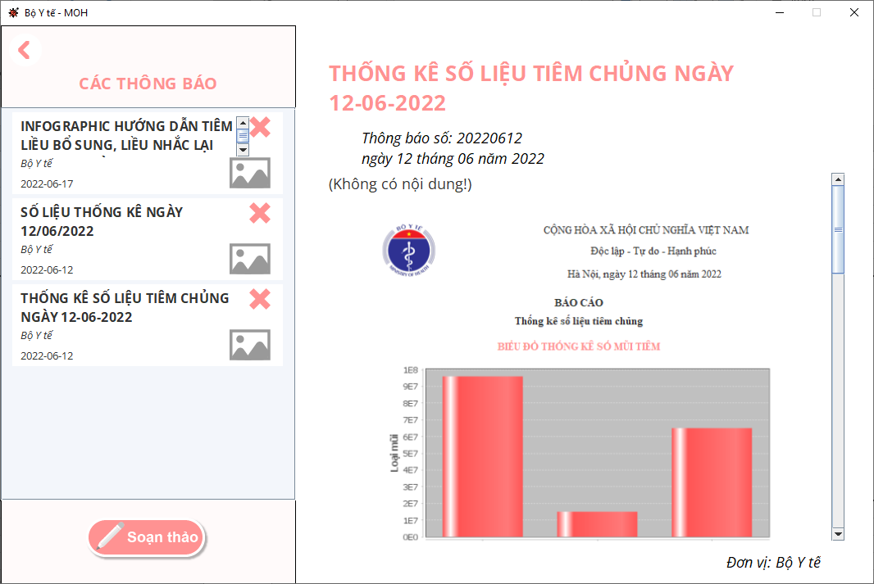 (Màn hình phụ 2) | (Màn hình phụ 3)

 |  |  |  |  |  |  |  | Màn hình khi mới bấm vào chức năng quản lý văn bản | Màn hình khi xem một văn bản

 | Tester nhập |  |  |  |  | Dev nhập
STT | Case Study | Status | Desciprtion | Bug Date | Tester | Fix Date | Dev
1 | Xóa một văn bản | Warning | Khi xóa một văn bản, màn hình sẽ refresh lại như lúc mới bấm chọn vào chức năng này. Nhưng Panel chứa các preview của văn bản không được hiện lên cho đến khi lăn chuột trong vùng này. Lỗi này là cùng một lỗi với Usecase 4 | 2022-06-16 | Trương Ý Nhi | Em không hiểu tại sao ở view khác nó tự hiện lên được còn copy đem sang view này thì nó lại không tự hiện lên, em đã thử dùng các lệnh repaint(), validate(), revalidate() các kiểu vẫn không ăn thua | Trương Nguyễn Quang Thái, Đặng Nghiệp Cường
2 |  | Warning
3 |  | Warning
4 |  | Warning
5 |  | Warning
6 |  | Warning
7 |  | Warning
8 |  | Warning
9 |  | Warning
10 |  | Warning
11 |  | Warning
12 |  | Warning
13 |  | Warning
14 |  | Warning
15 |  | Warning
16 |  | Warning
17 |  | Warning
18 |  | Warning
19 |  | Warning
20 |  | Warning
21 |  | Warning
22 |  | Warning
23 |  | Warning
24 |  | Warning
25 |  | Warning

Usecase 7
Usecase | Quản lý lịch đăng ký tiêm chủng (Cập nhật trạng thái các lượt đăng ký)

Ngày | 2022-06-16

Người Test | Trương Ý Nhi

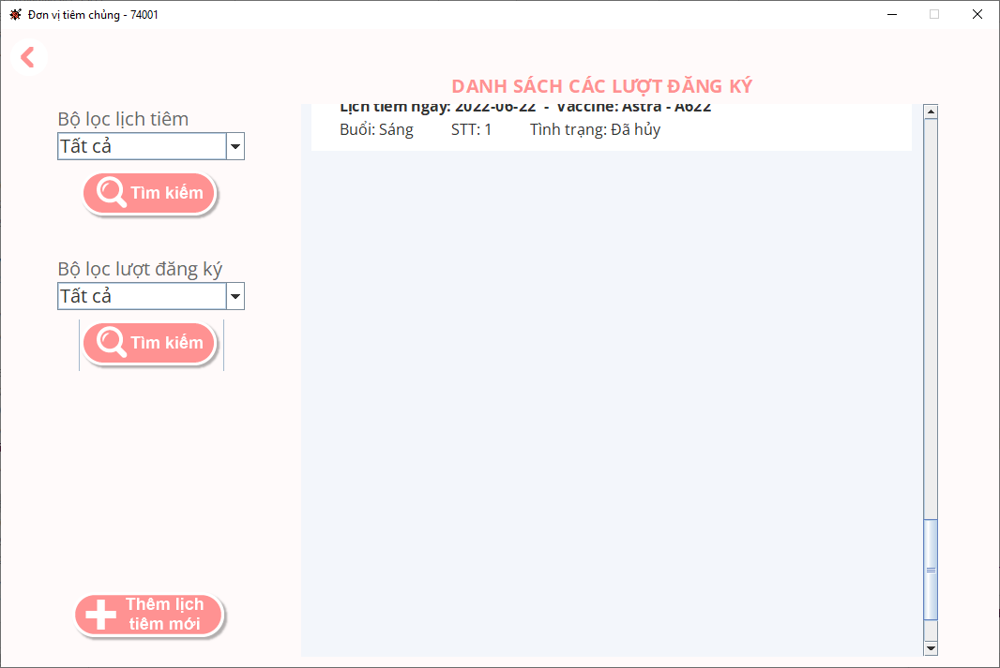 (Nơi đặt màn hình chính) |  |  |  |  |  |  |  | 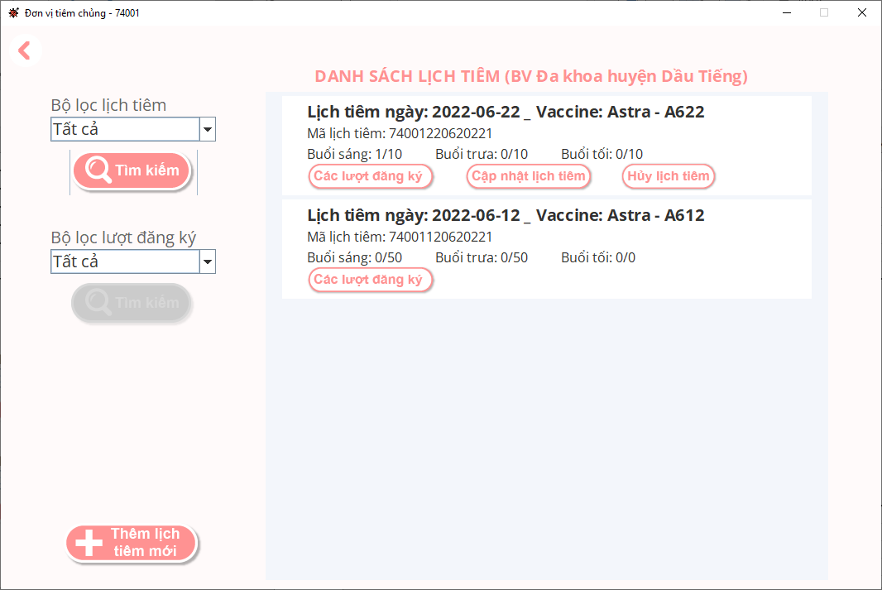 (Màn hình phụ 1) | (Màn hình phụ 2) | (Màn hình phụ 3)

 |  |  |  |  |  |  |  | Màn hình chức năng quản lý lịch tiêm chủng

 | Tester nhập |  |  |  |  | Dev nhập
STT | Case Study | Status | Desciprtion | Bug Date | Tester | Fix Date | Dev
1 | Xem danh sách các lượt đăng ký của một lịch tiêm | Warning | Khi bấm vào nút Các lượt đăng ký trên một lịch tiêm, danh sách các lượt đăng ký của lịch tiêm đó trả về. Panel chứa các lượt đăng ký được gắn trong ScrollPane được set chiều cao dư quá nhiều | 2022-06-16 | Trương Ý Nhi | 2022-06-16 | Đặng Nghiệp Cường
2 |  | Warning
3 |  | Warning
4 |  | Warning
5 |  | Warning
6 |  | Warning
7 |  | Warning
8 |  | Warning
9 |  | Warning
10 |  | Warning
11 |  | Warning
12 |  | Warning
13 |  | Warning
14 |  | Warning
15 |  | Warning
16 |  | Warning
17 |  | Warning
18 |  | Warning
19 |  | Warning
20 |  | Warning
21 |  | Warning
22 |  | Warning
23 |  | Warning
24 |  | Warning
25 |  | Warning

Usecase 8
Usecase | Đăng ký tiêm chủng

Ngày | 2022-06-16

Người Test | Trương Ý Nhi

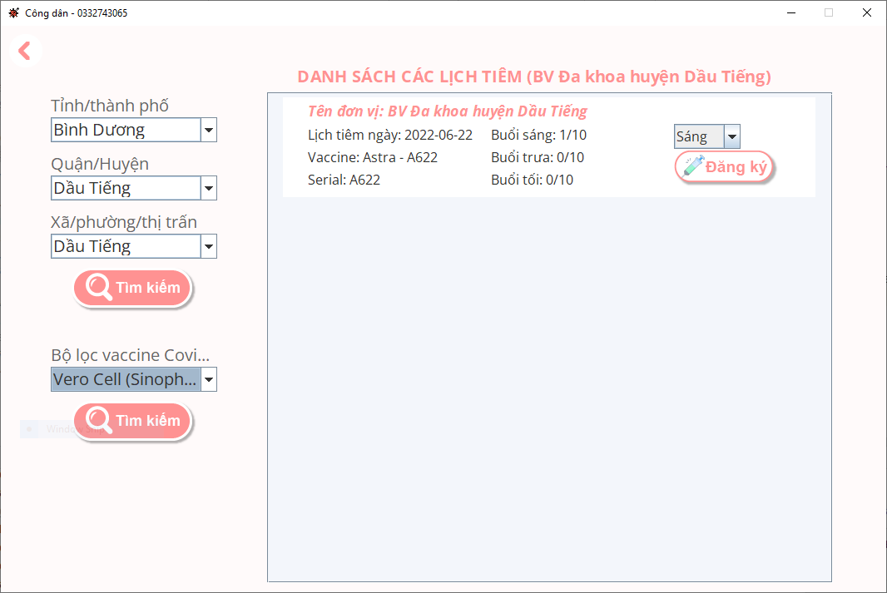 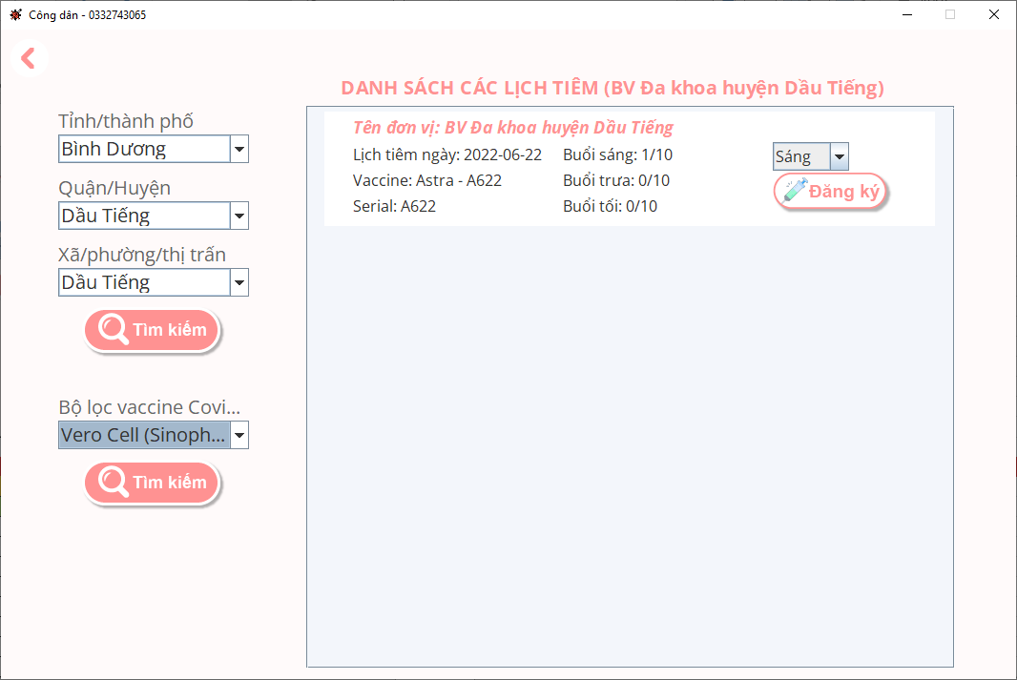 (Nơi đặt màn hình chính) |  |  |  |  |  |  |  | (Màn hình phụ 1) | (Màn hình phụ 2) | (Màn hình phụ 3)

 | Tester nhập |  |  |  |  | Dev nhập
STT | Case Study | Status | Desciprtion | Bug Date | Tester | Fix Date | Dev
1 | Lọc các lịch tiêm theo một loại vaccine | OK | Khi chọn một loại vacicne để lọc ra các lịch tiêm của loại vaccine này thì chức năng không hoạt động được. | 2022-06-16 | Trương Ý Nhi | 2022-06-16 | Đặng Nghiệp Cường
2 |  | Warning
3 |  | Warning
4 |  | Warning
5 |  | Warning
6 |  | Warning
7 |  | Warning
8 |  | Warning
9 |  | Warning
10 |  | Warning
11 |  | Warning
12 |  | Warning
13 |  | Warning
14 |  | Warning
15 |  | Warning
16 |  | Warning
17 |  | Warning
18 |  | Warning
19 |  | Warning
20 |  | Warning
21 |  | Warning
22 |  | Warning
23 |  | Warning
24 |  | Warning
25 |  | Warning

Usecase 9
Usecase | Xem thông báo - tin tức

Ngày | 2022-06-16

Người Test | Trương Ý Nhi

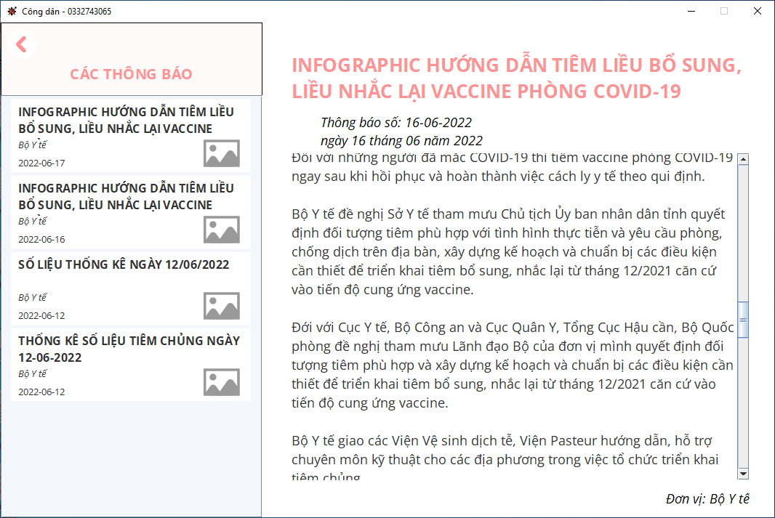 (Nơi đặt màn hình chính) |  |  |  |  |  |  |  | (Màn hình phụ 1) | (Màn hình phụ 2) | (Màn hình phụ 3)

 | Tester nhập |  |  |  |  | Dev nhập
STT | Case Study | Status | Desciprtion | Bug Date | Tester | Fix Date | Dev
1 | Chọn một thông báo/tin tức bất kỳ để xem | Warning | Khi chọn một thông báo/tin tức để xem thì thanh cuộn nội dung tự động cuộn xuống cuối để hiển thị ngay phần cuối của nội dung text chứ không hiển thị phần đầu. | 2022-06-16 | Trương Ý Nhi
2 |  | Warning
3 |  | Warning
4 |  | Warning
5 |  | Warning
6 |  | Warning
7 |  | Warning
8 |  | Warning
9 |  | Warning
10 |  | Warning
11 |  | Warning
12 |  | Warning
13 |  | Warning
14 |  | Warning
15 |  | Warning
16 |  | Warning
17 |  | Warning
18 |  | Warning
19 |  | Warning
20 |  | Warning
21 |  | Warning
22 |  | Warning
23 |  | Warning
24 |  | Warning
25 |  | Warning

